Requerimientos
 |  | Escuelas
ID HU | Transacción | ENAP | ENSUB | ESFIM | Otras Escuelas | JINEN | Necesito | Descripción | Usuario | FASE | JIRA | Estimado Desarrollo
PRY-SENII-01 | Matricula |  | X |  |  |  | Generar el recibo de matrícula | 1. Decanatura suministra un listado de los estudiantes que pasan de un semestre a otro (correo) 2. En caso de los aspirantes se genera acta de selección, se crean los valores de matrícula en SMA, se aplican descuentos si es el caso y se carga archivo plano (helmer) 3. se genera el recibo de pago (automático luego del cargue) 4. El estudiante o Aspirante descarga el recibo y genera el pago 5. se descarga la conciliación bancaria y se hace el cruce de los pagos realizados (online) 6. cuando se paga por ventanilla se descargan los movimientos bancarios (csv) para cargarlos a la plataforma académica 7. Ajustar resolución de costos anualmente https://globalslt-my.sharepoint.com/:v:/r/personal/nbonilla_globalslt_com/Documents/FRANQUICIAS/Grabaciones/Reuni%C3%B3n%20M%C3%B3dulo%20Financiero%20ENAP%20-%20Proyecto%20ARC_SEN-20230809_102112-Grabaci%C3%B3n%20de%20la%20reuni%C3%B3n.mp4?csf=1&web=1&e=56AoFh&nav=eyJyZWZlcnJhbEluZm8iOnsicmVmZXJyYWxBcHAiOiJTdHJlYW1XZWJBcHAiLCJyZWZlcnJhbFZpZXciOiJTaGFyZURpYWxvZyIsInJlZmVycmFsQXBwUGxhdGZvcm0iOiJXZWIiLCJyZWZlcnJhbE1vZGUiOiJ2aWV3In19 | Johana
PRY-SENII-02 |  |  |  | X |  |  |  | 1. pago de matrícula por única vez al iniciar el programa 2. pago semestral 3. pago de Ingles 4. Los distritos notifican a la escuela quienes son los aspirantes 5. Se genera un grupo en WhatsApp donde se validan los datos de los aspirantes y se brindan todas las instrucciones de pago y entrenamiento a tener en cuenta 6. Elaborar la resolución de costos donde se refleja el cobro de matrícula (a donde se dirige el estudiante para ver los valores y pagar) (se encuentra publicada en la página de la escuela) 7. El pago es realizado por PSE 8. Por medio de la plataforma SIIF NACION se lleva toda la gestión de facturación donde se ven reflejados los pagos realizados por el estudiante 9. cuando se hace el recibiendo del aspirante, el mismo debe llevar soportes de facturación (soportes de pago pse) 10. Se consolidan los comprobantes y se cruzan los datos de pagos realizados (no tienen acceso directo a bancos) 11. Quien no lleve comprobante de pago de todos los conceptos correspondientes (matricula, semestre, lavandería etc.) será devuelto. https://globalslt-my.sharepoint.com/personal/acardozo_globalslt_com/_layouts/15/stream.aspx?id=%2Fpersonal%2Facardozo%5Fglobalslt%5Fcom%2FDocuments%2FGrabaciones%2FRevisi%C3%B3n%20Procesos%20y%20Tableros%20M%C3%B3dulo%20Financiero%20ESFIN%20II%20%2D%20Proyecto%20SEN%5FARC%2D20230830%5F083559%2DGrabaci%C3%B3n%20de%20la%20reuni%C3%B3n%2Emp4&ga=1 | Johana |  |  |  | 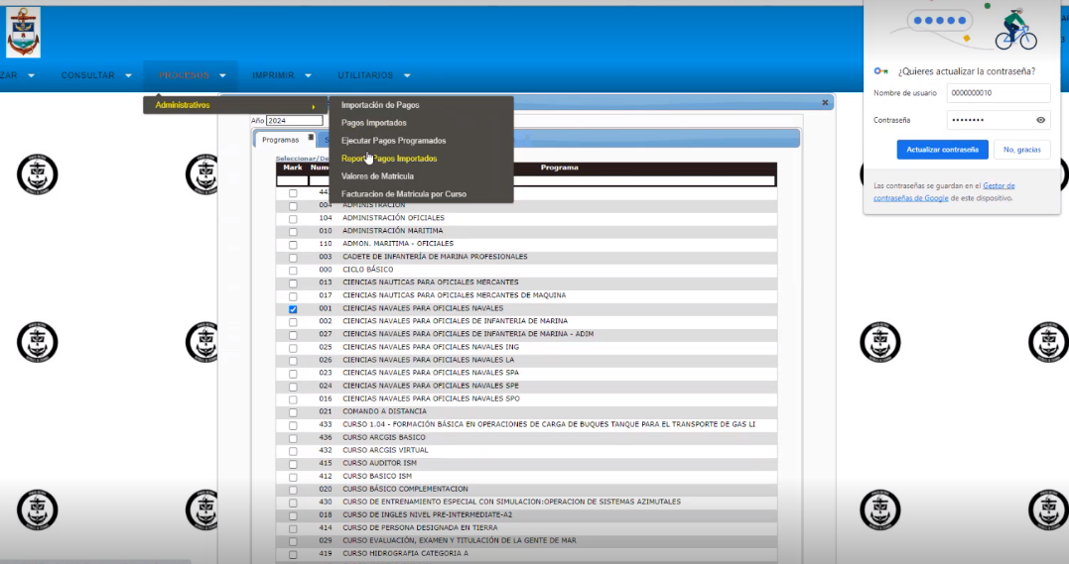
PRY-SENII-03 |  | x |  |  |  |  |  | 1. Se solicita a decanatura el listado de los estudiantes que pasarán al siguiente semestre (correo) 2. En caso de los aspirantes se recibe un archivo plano (helmer lo envia por correo), se solicita a decanatura la creación del semestre y se crean los valores de matricula de acuerdo a la resolución de costos 3. una vez cargado nuevamente el archivo plano se genera el recibo de pago 4. el estudiante descarga su recibo de pago desde la plataforma con su numero de identidad 5. tienen opción de pago online o presencial 6. para cruzar pagos se descarga un archivo de movimientos bancarios en SMA, si es en linea el cruce se genera manual con la conciliación bancaría
PRY-SENII-04
PRY-SENII-05
PRY-SENII-06
PRY-SENII-07
PRY-SENII-08
PRY-SENII-09
PRY-SENII-10
PRY-SENII-11
PRY-SENII-12
PRY-SENII-13
PRY-SENII-14
PRY-SENII-15
PRY-SENII-16

